ExemploCorrelacao
Finalizado o processo, serão exibidos os seguintes resultados:

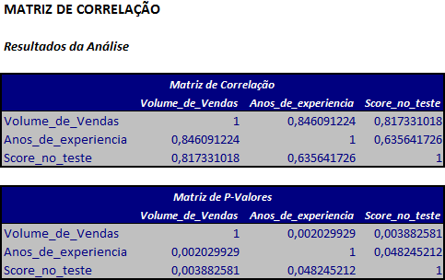 | Vemos, inicialmente, que a correlação positiva (0,846) entre o volume de vendas e os anos de experiência é significativa (comprovada pelo p-valor de 0,002, menor que o nível de significância adotado de 5%. Da mesma forma ocorre associação significativa entre o volume de vendas e o score no teste de inteligência e, entre os anos de experiência e o score. | Er

 | O p-valor ser menor ou igual ao nível de significância α pré-determinado, significa que há correlação significativa entre as variáveis. Caso contrário, não haverá associação entre elas.

 | Quando o p-valor é menor ou igual ao nível de significancia, 0,05, significa que há correlação significativa entre as variáveis. Com isso, analisamos os valores de correlação de Pearson quando o p-valor >0,05.

